Sheet1
Files와 자막은 재생목록 위에 나타남. x로 닫으면 됨. (다른곳에 나타나도 닫으면 됨)
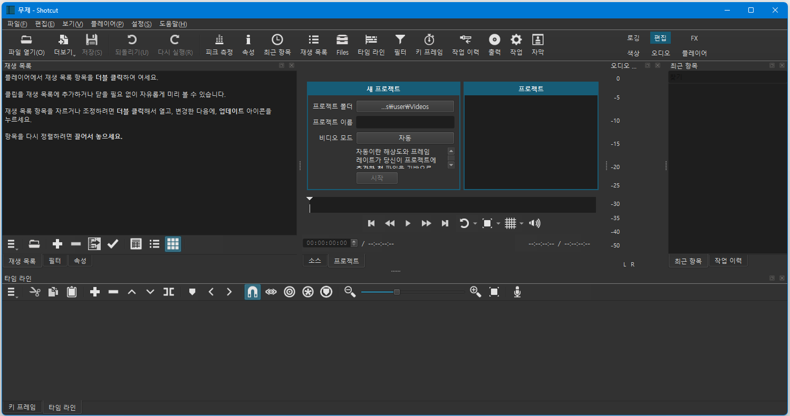
①
파란색 세가지는 4번의 토글 메뉴
⑨
⑨
⑨
바꾸면 레이아웃이
달라짐. 편집부터
알아보려고 한다.
②

빨강색 두가지는 8번의 토글 메뉴

클릭후 폴더 선택하면 변경됨
이름입력후 시작누르면 해당이름의 폴더가 프로젝트폴더 안에 생김. 이름.mlt 파일생김
파일생성 후에는 이곳은 비디오 재생공간이 됨

①②③④⑤⑥⑦⑧⑨⑩
③

⑨ 토글메뉴, 작업을 누르면 3개가 됨
⑤ 재생목록 메뉴

④ : ③번 위치에 토글 (정보 바뀜)
⑥ 타임라인 메뉴 / 키프레임 메뉴

⑧

⑦ 재생목록에서 비디오, 오디오, 자막을 끌어와 드래그하여 넣는다. / 편집한다.

⑧ 타임라인과 키프레임일때 메뉴

②

